RAND LITE
Экраны из оргстекла RAND LITE
Цвет: Milk Цены в рублях на 6.09.2021 |  |  | Москва/Санкт-Петербург | Цены в рублях на |  | 2026-01-01
Изображение | Артикул | Габаритные размеры | Описание | Вес (кг) | Объем (м.куб.) | Цена
Экраны фронтальные
 | RPG 960 | 900х4х600 | Экраны фронтальные прямоугольной формы, выполнены из матового оргстекла молочного цвета. Комплектуются металлическими кронштейнами оригинальной формы – по два кронштейна для экранов длиной 900 и 1200 мм, и по три кронштейна – для экранов длиной 1400 и 1600 мм | 3.62 | 0.008 | 9,061
 | RPG 1260 | 1200х4х600 |  | 4.62 | 0.011 | 11,283
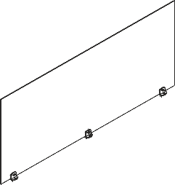 | RPG 1460 | 1400х4х600 |  | 5.42 | 0.013 | 13,853
 | RPG 1660 | 1600х4х600 |  | 6.12 | 0.015 | 15,353
Экраны торцевые
 | RPG 5760 | 570х4х600 | Экраны торцевые из оргстекла молочного цвета, эргономичной формы. Экраны комплектуются двумя кронштейнами. | 2.42 | 0.005 | 6,522
 | RPG 6760 | 670х4х600 |  | 2.82 | 0.006 | 6,627
 | RPG 8760 | 870х4х600 |  | 3.42 | 0.008 | 8,774
Соединители
 | RTSP- 3019 | 30х19х15 | Материал - ABS пластик, белого цвета. | 0.001 | 0.001 | 315
 | RCSP-3030 | 30х30х15 | Материал - ABS пластик, белого цвета. | 0.002 | 0.001 | 335
Компоновки ассоримента
